상품제안서
한트 A4 오피스 바인더 | 상품코드: S48435

 |  |  |  |  |  |  | 02-713-8555 | www.synergygift.co.kr
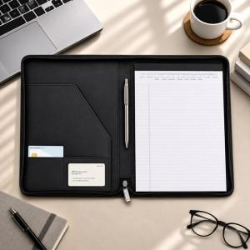

【상세/제작정보】

【인쇄/포장옵션】 | [바인더] 불박, [바인더] DTF필름전사, [리갈패드] 스티커, [볼펜] 레이저 / OPP(비닐)

【공급단가】 | 수량 | 100~ | 300~ | 500~ | 1,000~ | 3,000~
*VAT별도 | 바인더 | 14,080원 | 13,530원 | 12,980원 | 12,540원 | 12,320원
 | 볼펜추가 | 14,840원 | 14,260원 | 13,680원 | 13,220원 | 12,990원

【상품 URL】 | https://www.synergygift.co.kr:443/src/goods_detail.php?gdno=48435

